Foglio1
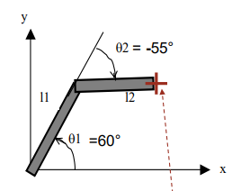
CINEMATICA DIRETTA
Noti gli angoli dei giunti trovare la posizione del polso (x,y)
l1= | 85 | mm |  |  |  | x | y
l2= | 85 | mm |  |  | 0 | 0.00 | 0.00
 |  |  |  |  | 1 | 42.50 | 73.61
q1 | 60 | ° |  |  | 2 | 127.18 | 81.02
q2 | -55 | °

x | 127.18 | mm
y | 81.02 | mm

CINEMATICA INVERSA
Nota la posizione (x,y) del polso trovare gli angoli dei giunti
l1 | 85 | mm
l2 | 85 | mm | ALTO | x | y
 |  |  | 0 | 0.00 | 0.00
x | 127.18 | mm | 1 | 42.22 | 73.77
y | 71.02 | mm | 2 | 127.18 | 71.02

q2_b | 62.07 | gomito basso | BASSO | x | y
q1_b | -1.85 | gomito basso | 0 | 0.00 | 0.00
q2_a | -62.07 | gomito alto | 1 | 84.96 | -2.75
q1_a | 60.21 | gomito alto | 2 | 127.18 | 71.02

